フォトコントロール参考
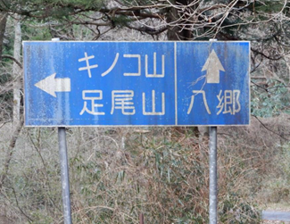

フォトコントロール参考 この道路標識をブルベカードと一緒に撮影してください

